Figure 1
Figure 1 – Part de chaque grande catégorie parmi les infractions « numériques » entre 2016 et 2023

 | 2016 | 2017 | 2018 | 2019 | 2020 | 2021 | 2022 | 2023
Atteintes aux biens | 62 | 60 | 60 | 62 | 66 | 66 | 63 | 59
Atteintes aux personnes | 34 | 35 | 36 | 34 | 30 | 30 | 32 | 35
Atteintes aux institutions | 4 | 4 | 3 | 3 | 3 | 4 | 5 | 6
Atteintes législations spécifiques au numérique | 0.4 | 0.6 | 0.7 | 0.7 | 0.5 | 0.6 | 0.6 | 0.5

Lecture : En 2023, 59 % des infractions "numériques" enregistrées par les services de sécurité sont des atteintes aux biens.
Champ : Crimes et délits enregistrés en France.
Source : SSMSI, bases statistiques des infractions enregistrées par la police et la gendarmerie entre 2016 et 2023.

Figure 2
Figure 2 – Evolution du nombre d’infractions "numériques" et évolution annuelle moyenne pour chaque catégorie entre 2016 et 2023

Atteintes "numériques" aux biens
 | Atteintes aux biens
2016 | 96942
2017 | 94575
2018 | 100730
2019 | 124204
2020 | 154244
2021 | 183069
2022 | 159882
2023 | 165239
Atteintes "numériques" aux personnes
 | Atteintes aux personnes
2016 | 53869
2017 | 55288
2018 | 60220
2019 | 67471
2020 | 70642
2021 | 84440
2022 | 82530
2023 | 96417
Atteintes "numériques" aux institutions
 | Atteintes aux institutions
2016 | 5803
2017 | 5984
2018 | 5742
2019 | 6835
2020 | 7412
2021 | 9976
2022 | 11523
2023 | 15887
Atteintes aux législations spécifiques au numérique
 | Atteintes législations spécifiques au numérique
2016 | 690
2017 | 937
2018 | 1171
2019 | 1350
2020 | 1239
2021 | 1536
2022 | 1422
2023 | 1271
 | 2016 | 2017 | 2018 | 2019 | 2020 | 2021 | 2022 | 2023 | Evolution Moyenne annuelle
Atteintes aux biens | 96,900 | 94,600 | 100,700 | 124,200 | 154,200 | 183,100 | 159,900 | 165,200 | 8
Atteintes aux personnes | 53,900 | 55,300 | 60,200 | 67,500 | 70,600 | 84,400 | 82,500 | 96,400 | 9
Atteintes aux institutions | 5,800 | 6,000 | 5,700 | 6,800 | 7,400 | 10,000 | 11,500 | 15,900 | 15
Atteintes législations spécifiques au numérique | 690 | 937 | 1,170 | 1,350 | 1,240 | 1,540 | 1,420 | 1,270 | 9

Lecture : En 2023, 165 200 infractions désignant des atteintes "numériques" aux biens ont été enregistrées par les services de sécurité. Entre 2016 et 2023, les infractions "numériques" relevant des atteintes aux biens ont augmenté de 8 % par an en moyenne.
Champ : Crimes et délits enregistrés en France.
Source : SSMSI, bases statistiques des infractions enregistrées ou élucidées par la police et la gendarmerie entre 2016 et 2023.

Figure 10
Figure 10 – Sexe et âge des mineurs victimes selon la catégorie de crime ou délit "numérique" enregisté

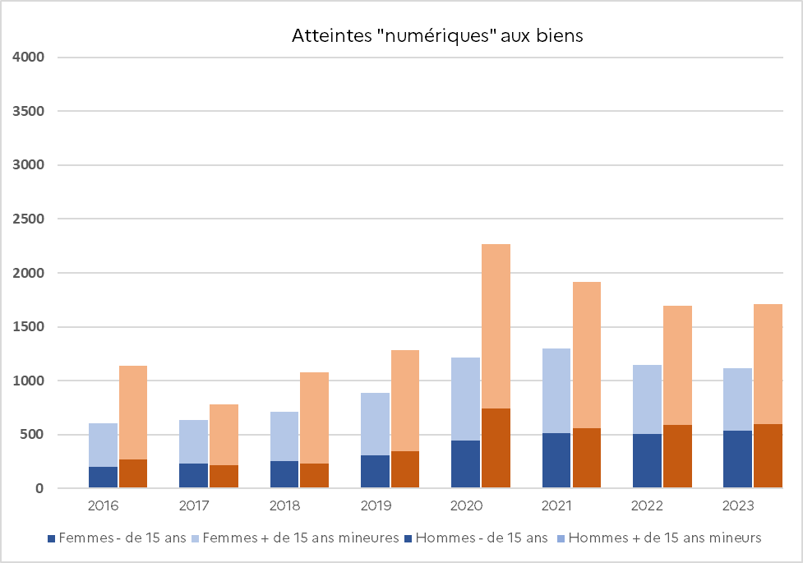
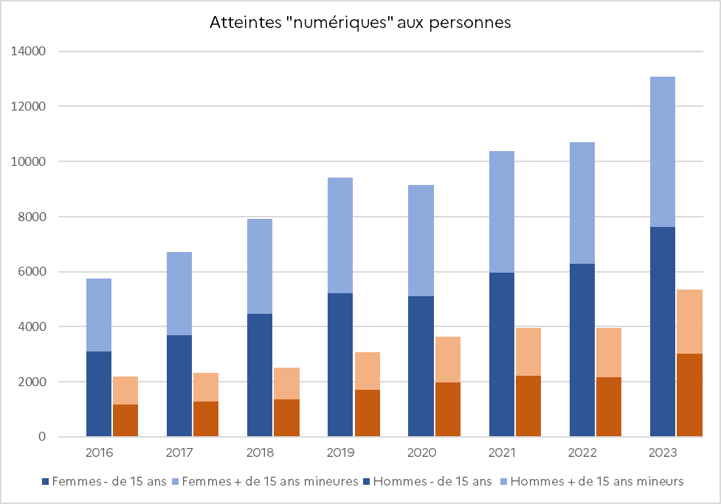
 | En %
 | Age & sexe vs Année | Femmes - de 15 ans | Femmes + de 15 ans mineures | Hommes - de 15 ans | Hommes + de 15 ans mineurs
Atteintes aux biens | 2016 | 200 | 404 | 267 | 870
 | 2017 | 234 | 401 | 220 | 558
 | 2018 | 256 | 454 | 230 | 850
 | 2019 | 309 | 581 | 344 | 937
 | 2020 | 446 | 766 | 741 | 1520
 | 2021 | 516 | 786 | 557 | 1360
 | 2022 | 507 | 637 | 592 | 1100
 | 2023 | 539 | 573 | 600 | 1110
Atteintes aux personnes | 2016 | 3100 | 2650 | 1170 | 1030
 | 2017 | 3690 | 3030 | 1290 | 1040
 | 2018 | 4470 | 3450 | 1360 | 1140
 | 2019 | 5220 | 4190 | 1720 | 1340
 | 2020 | 5120 | 4030 | 1970 | 1660
 | 2021 | 5960 | 4420 | 2220 | 1740
 | 2022 | 6290 | 4400 | 2170 | 1780
 | 2023 | 7620 | 5470 | 3020 | 2330

Lecture : En 2021, 1 360 hommes mineurs de plus de 15 ans ont été victimes d’une atteinte "numérique" aux biens dans l’espace numérique contre 786 jeunes femmes du même âge. En 2021, 5 960 femmes de moins de 15 ans ont été victimes d’une atteinte "numérique" dans l’espace numérique, contre 2 220 jeunes hommes de moins de 15 ans.
Champ : Crimes et délits enregistrés en France.
Source : SSMSI, bases statistiques des victimes de crimes et délits enregistrés par la police et la gendarmerie entre 2016 et 2023.

Figure 11
Figure 11 – Evolution du nombre des mis en cause "numériques" entre 2016 et 2023
 | Atteintes aux biens | Atteintes aux personnes | Atteintes aux institutions | Atteintes legislations numériques
2016 | 6677 | 20567 | 1635 | 257
2017 | 5233 | 20198 | 1455 | 262
2018 | 5411 | 21633 | 2172 | 289
2019 | 6583 | 23271 | 3702 | 245
2020 | 6233 | 23647 | 3638 | 199
2021 | 8404 | 28173 | 5329 | 253
2022 | 7647 | 27513 | 6826 | 308
2023 | 7947 | 30450 | 9445 | 271

 | 2016 | 2017 | 2018 | 2019 | 2020 | 2021 | 2022 | 2023
Atteintes aux biens | 6,680 | 5,230 | 5,410 | 6,580 | 6,230 | 8,400 | 7,650 | 7,950
Atteintes aux personnes | 20,600 | 20,200 | 21,600 | 23,300 | 23,600 | 28,200 | 27,500 | 30,500
Atteintes aux institutions | 1,640 | 1,460 | 2,170 | 3,700 | 3,640 | 5,330 | 6,830 | 9,450
Atteintes legislations numériques | 257 | 262 | 289 | 245 | 199 | 253 | 308 | 271

Lecture : Entre 2016 et 2023, le nombre de mis en cause enregistrés par les forces de sécurité pour des atteintes "numériques" aux biens en a augmenté de 3 % en moyenne par an. En 2016, 20 600 mis en cause pour des atteintes « numériques » aux personnes en lien avec le numérique ont été enregistrés par les services de sécurité.
Champ : Crimes et délits enregistrés en France.
Source : SSMSI, bases statistiques des mis en cause pour des infractions élucidées par la police et la gendarmerie entre 2016 et 2023.

Figure 13
Atteintes aux biens
 | Hommes 18 - 44 ans | Autres mis en cause
2016 | 4030 | 1870
2017 | 2940 | 1660
2018 | 2900 | 1810
2019 | 3630 | 1950
2020 | 3130 | 2120
2021 | 4350 | 2630
2022 | 4090 | 2380
2023 | 4240 | 2560
Figure 13 – Evolution de 2016 à 2023 du nombre de mis en cause de sexe masculin âgé de 18 à 44 ans comparé aux autres mis en cause majeurs dans le domaine des crimes et délits « numériques"

Atteintes "numériques" aux biens
Sexe / âge | 2016 | 2017 | 2018 | 2019 | 2020 | 2021 | 2022 | 2023
Hommes 18 - 44 ans | 4,030 | 2,940 | 2,900 | 3,630 | 3,130 | 4,350 | 4,090 | 4,240
Autres mis en cause | 1,870 | 1,660 | 1,810 | 1,950 | 2,120 | 2,630 | 2,380 | 2,560

Atteintes "numériques" aux personnes
Sexe / âge | 2016 | 2017 | 2018 | 2019 | 2020 | 2021 | 2022 | 2023
Hommes 18 - 44 ans | 11,210 | 10,880 | 11,690 | 12,790 | 12,760 | 15,900 | 15,700 | 17,500
Autres mis en cause | 9,350 | 9,320 | 9,940 | 10,480 | 10,880 | 12,320 | 11,760 | 12,980

Atteintes "numériques" aux institutions et aux législations numériques
 | 2016 | 2017 | 2018 | 2019 | 2020 | 2021 | 2022 | 2023
Hommes 18 - 44 ans | 1,170 | 1,040 | 1,680 | 2,770 | 2,820 | 4,380 | 5,850 | 7,970
Atteintes aux personnes
 | Hommes 18 - 44 ans | Autres mis en cause
2016 | 11210 | 9350
2017 | 10880 | 9320
2018 | 11690 | 9940
2019 | 12790 | 10480
2020 | 12760 | 10880
2021 | 15900 | 12320
2022 | 15700 | 11760
2023 | 17500 | 12980
Autres mis en cause | 720 | 680 | 790 | 1,180 | 1,020 | 1,200 | 1,280 | 1,750

Lecture : En 2016, le nombre de mis en cause de sexe masculin âgé de 18 à 44 ans enregistrés par les forces de sécurité est de 4 240 pour des atteintes "numériques" aux biens.
Champ : Crimes et délits enregistrés en France.
Source : SSMSI, bases statistiques des mis en cause pour des infractions élucidées par la police et la gendarmerie entre 2016 et 2023.

Atteintes institutions et législations numériques
 | Hommes 18 - 44 ans | Autres mis en cause
2016 | 1170 | 720
2017 | 1040 | 680
2018 | 1680 | 790
2019 | 2770 | 1180
2020 | 2820 | 1020
2021 | 4380 | 1200
2022 | 5850 | 1280
2023 | 7970 | 1750

Figure E3-2
Figure E3-2 – Evolution de la proportion des atteintes au STAD selon la directive 2013/40 de l’Union Européenne de 2016 à 2023

 | 2016 | 2017 | 2018 | 2019 | 2020 | 2021 | 2022 | 2023
Accès illégaux | 73 | 76 | 69 | 65 | 63 | 62 | 58 | 57
Interférences dans système | 6 | 5 | 6 | 7 | 7 | 6 | 6 | 7
Interférences des données | 18 | 17 | 22 | 25 | 26 | 29 | 33 | 32
Interceptions | 2 | 2 | 2 | 3 | 3 | 3 | 3 | 3
Outils | 1 | 1 | 1 | 1 | 1 | 1 | 1 | 1

Lecture : En 2016, 6 % des ASTAD enregistrées par les services de sécurités sont des interférences dans un système de traitement automatisé de données.
Champ : Crimes et délits enregistrés en France.
Source : SSMSI, bases statistiques des infractions enregistrées ou élucidées par la police et la gendarmerie entre 2016 et 2023.

Figure E3-3
Figure E3-3 – Evolution du nombre des victimes d’atteintes au STAD selon leur statut de personnes physiques ou morales, entre 2016 et 2023
Les victimes d'atteines au STAD selon leur statut
 | Personnes physiques | Personnes morales
2016 | 7480 | 3120
2017 | 7980 | 2180
2018 | 7510 | 2060
2019 | 8220 | 2700
2020 | 10500 | 2680
2021 | 11900 | 3200
2022 | 11900 | 3150
2023 | 13200 | 4310

 | 2016 | 2017 | 2018 | 2019 | 2020 | 2021 | 2022 | 2023
Personnes physiques | 7,480 | 7,980 | 7,510 | 8,220 | 10,500 | 11,900 | 11,900 | 13,200
Personnes morales | 3,120 | 2,180 | 2,060 | 2,700 | 2,680 | 3,200 | 3,150 | 4,310

Lecture : En 2016, 7 480 personnes physiques ont été victimes d’une atteinte aux systèmes de traitement automatisé de données.
Champ : Crimes et délits enregistrés en France.
Source : SSMSI, bases statistiques des victimes de crimes et délits enregistrés par la police et la gendarmerie entre 2016 et 2023.

